ConsoleApp
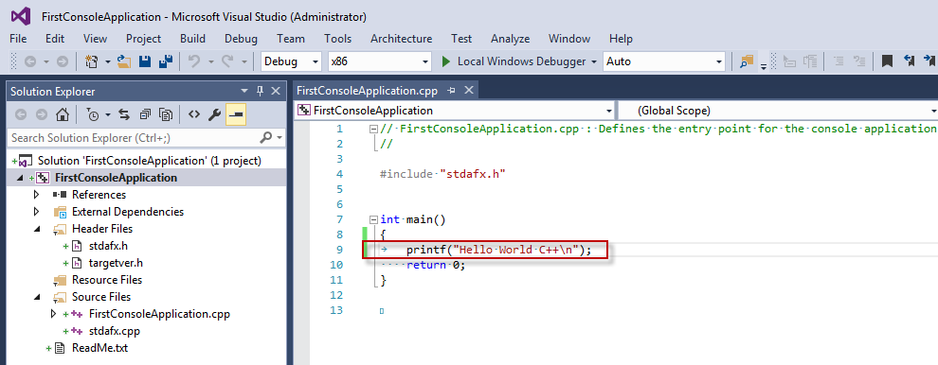
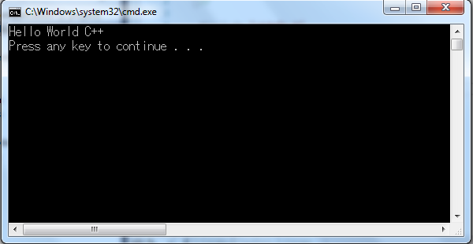
1. Tạo mới project trên VS 2015

 | Hoặc

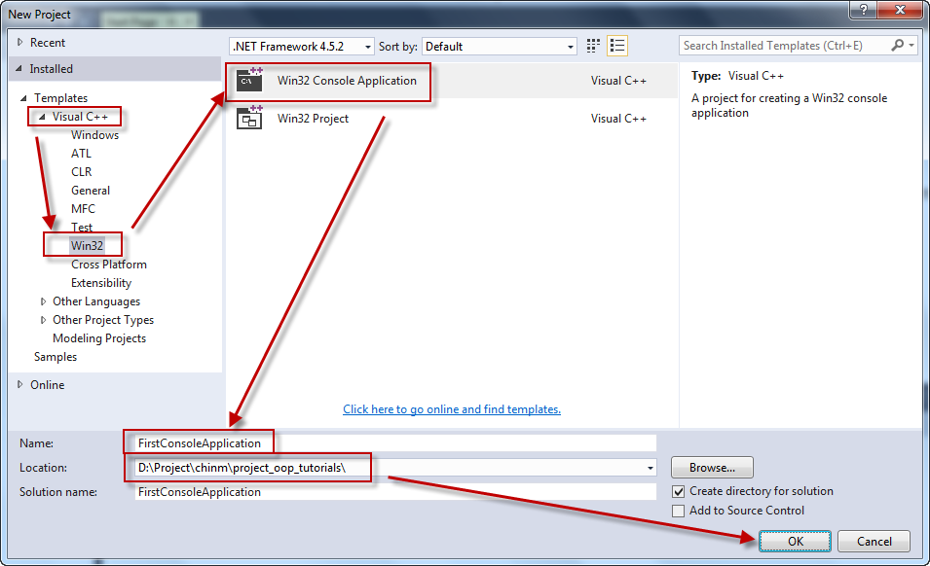

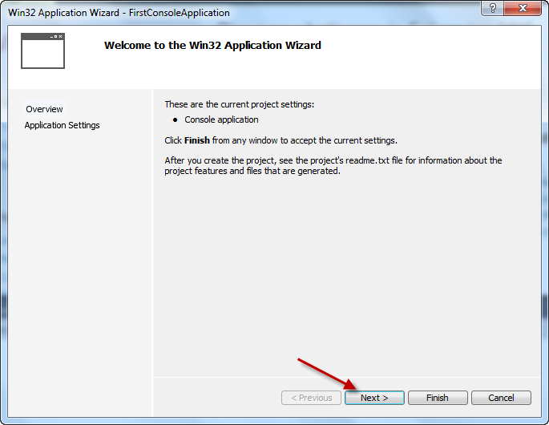

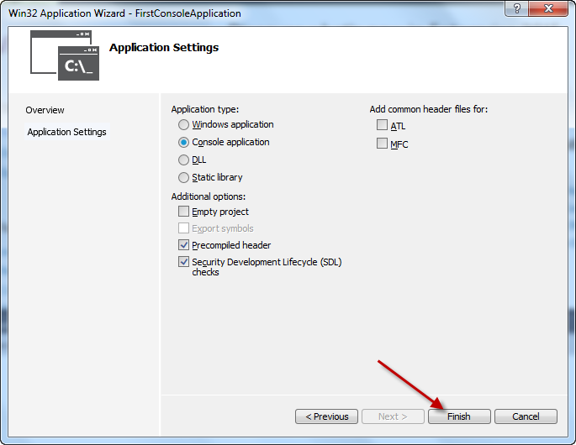

Ứng dụng console được tạo ra với cấu trúc sau:
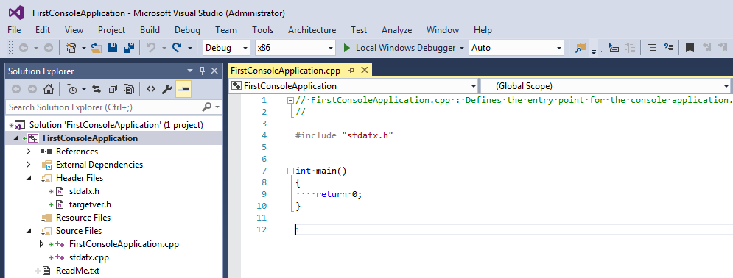

2. Chương trình có thể build và chạy thành công
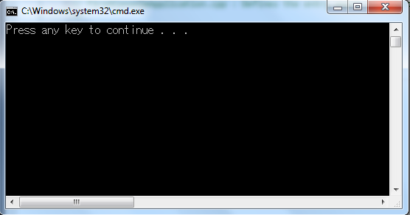

Chúng ta có thể thêm code để hiển thị dòng text "Hello World C++"

